LED-Diodo polarizzato
Accoppiamento LED e fotodiodo
polarizzazione inversa del fotodiodo
schema circuito ed esperimento |  | (segnale su resistenza ≥ 10 kOhm )
+
Generatore
-
Voltmetro
R
PD
+
Generatore
-
Amperometro
RLED
LED

Rled = resisteza di protezione da 500 Ohm
R = resistenza di carico da 10-15 kOhm

Nota: fare attenzione che la messa a terra dei due generatori vada a coincidere e che non ci siano cortocircuiti tra l'alimentazione del LED e quella del fotodiodo

LED GIALLO

LED Giallo
 |  |  | 5V
0.99 | 57 | 1 | 57 | 1 | 55
2 | 127 | 2 | 133 | 3.98 | 282
3.02 | 214 | 3.01 | 214 | 7 | 524
4 | 273 | 3.99 | 294 | 10 | 755
5 | 315 | 4.99 | 374 | 11.47 | 827
7 | 350 | 7 | 538 | 13.44 | 876
8.51 | 365 | 8.5 | 657 | 14.79 | 892
10 | 375 | 10 | 771 | 16.16 | 901
12 | 385 | 12.01 | 924 | 18.12 | 912
14.01 | 393 | 14.02 | 1066 | 20.7 | 924
16.01 | 399 | 16.01 | 1200
18.02 | 405 | 18.01 | 1325
20 | 409 | 19.9 | 1443
resistenza R=20k | Vpol=-0 V | Vpol=-5 V | Vpol=-? V
Corrente (mA) 0 V | tensione | tensione | tensione
LED (pol.diretta) | PD (mV) | PD (mV) | PD (mV)
0.99 | 57 | 57 | 55
2 | 127 | 133 | 282
3.02 | 214 | 214 | 524
4 | 273 | 294 | 755
5 | 315 | 374 | 827
7 | 350 | 538 | 876
8.51 | 365 | 657 | 892
10 | 375 | 771 | 901
12 | 385 | 924 | 912
14.01 | 393 | 1066 | 924
16.01 | 399 | 1200
18.02 | 405 | 1325
20 | 409 | 1443
Corrente (mA) -5 V
LED (pol.diretta)
1
2
3.01
3.99
4.99
7
8.5
10
12.01
14.02
16.01
18.01
19.9
Corrente (mA) 0,5 V
LED (pol.diretta)
1
3.98
7
10
11.47
13.44
14.79
16.16
18.12
20.7

ripetere con una resistenza differente

LED rosso
LED ROSSO
resistenza R=20k | Vpol=-0 V | Vpol=-5 V | Vpol=-? V
Corrente (mA) [0V] | tensione |  | tensione
LED (pol.diretta) | PD (mV) |  | PD (mV)
0.99 | 106.00
1.50 | 174.00
2.03 | 251.00
3.26 | 331.00
4.85 | 365.00
5.78 | 376.00
7.29 | 390.00
8.74 | 400.00
11.07 | 412.00
14.09 | 423.00
16.66 | 431.00
20.01 | 438.00
Corrente (mA) [5V] | tensione
LED (pol.diretta) | PD (mV)
0.49 | 45
1.22 | 143
2.71 | 369
4.02 | 576
6.07 | 910
8.50 | 1296
10.80 | 1648
12.61 | 1919
14.94 | 2250
17.00 | 2530
19.90 | 2920
Corrente (mA) [1V] | tensione
LED (pol.diretta) | PD (mV)
1.25 | 144
2.61 | 346
4.20 | 596
5.10 | 738
6.68 | 989
8.01 | 1192
9.99 | 1317
11.06 | 1337
12.98 | 1359
15.92 | 1379
17.56 | 1387
19.80 | 1395

Sheet1
caratteristica I-V di diodi
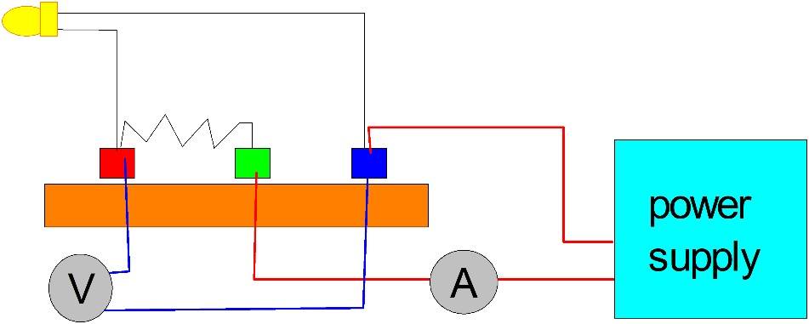
1a parte: caratterizzazione elettrica
Scopo dell’esperienza è verificare il comportamento non lineare e asimmetrico della caratteristica Corrente-Tensione (I-V) della giunzione p-n, ovvero del diodo nelle sue diverse possibili configurazioni: diodo rettificatore in silicio, fotodiodo in silicio, diodo emettitore di luce per diversi semiconduttori III-V (AlGaP, InGaN, …)
ATTENZIONE: Durante l’esecuzione dell’esperimento Non superare una corrente di 20 mA applicata al diodo.

I valori di corrente sono indicativi. Se utile, applicare pure una scala differente per ogni LED

Diode | IR | Red | Yellow | Green | Blue | Bianco | Si photodiode
Current | Voltage | Voltage | Voltage | Voltage | Voltage | Voltage | Voltage
(mA) | (V) | (V) | (V) | (V) | (V) | (V) | (V)

0.01
0.02
0.04
0.06
0.08
0.1
0.2
0.4
0.6
0.8
1
1.5
2
3
4
5
6
7
8
9
10
11
12
13
14
15
16
17
18
19
20

TIPS:
a) the use of a resistance in series with the diode can help in protecting the device from unwanted exceeding applied voltages.
Moreover it improve the sensitivity and the control of the voltage applied to the diode according to the scheme illustrated here
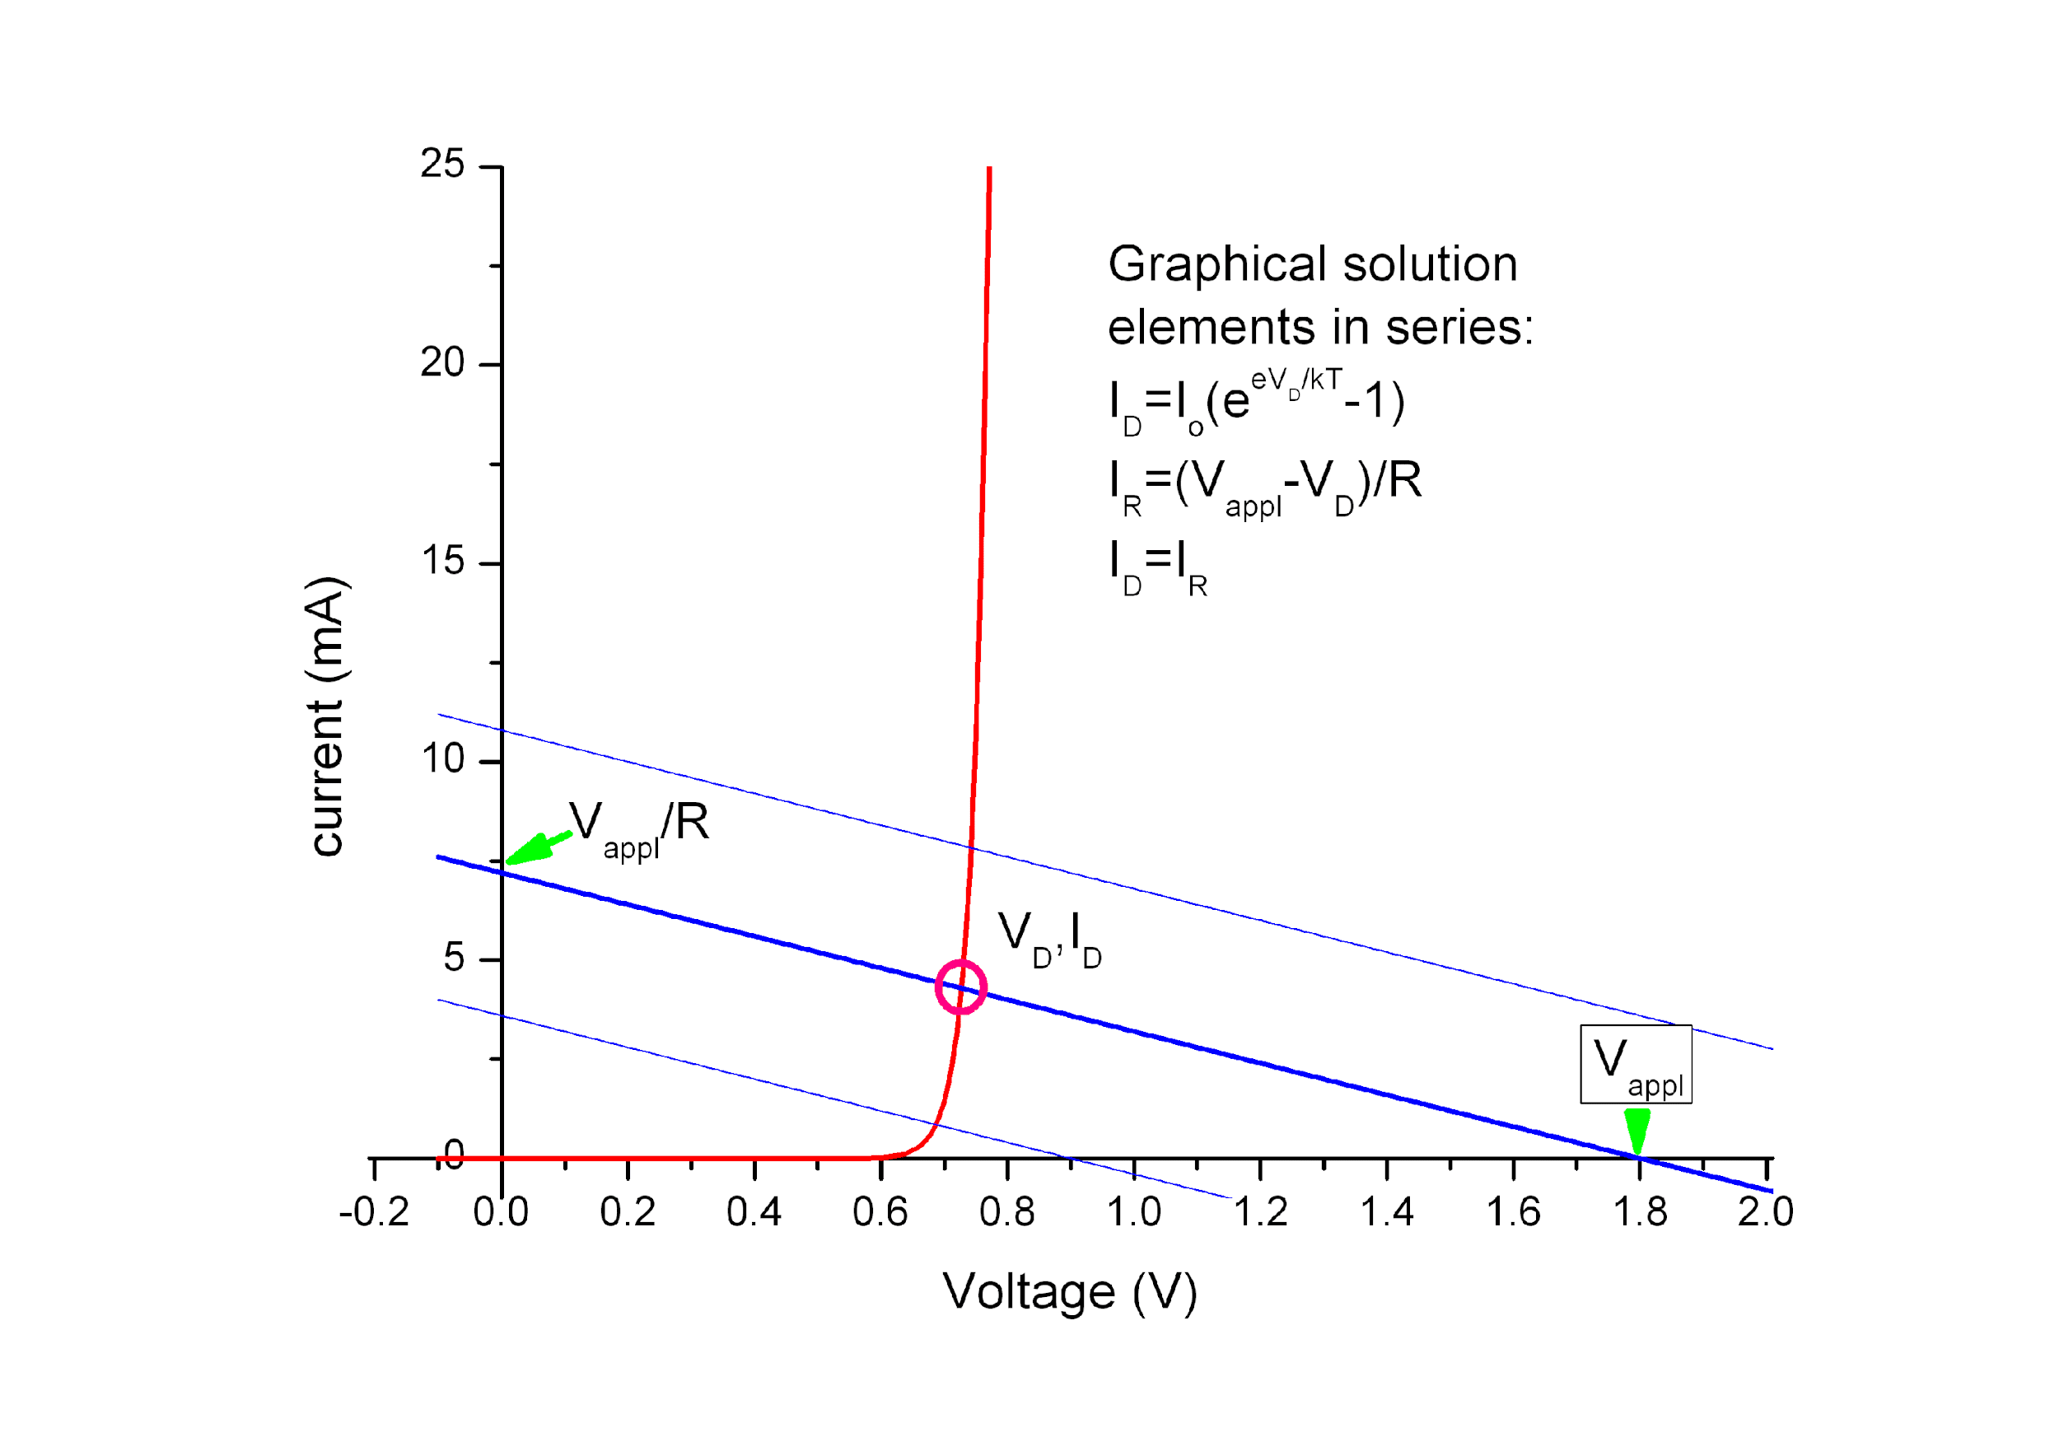

 | Red | Yellow | Green | Blue
 | Voltage at which light first appears (Vi):
 |  |  |  |  | (direct measurement)

 | Voltage corresponding to I=1mA (V): |  |  |  | IR diode
 |  |  |  |  |  | (direct measurement)

 | Crossing point between exponential and linear behaviour (V): |  |  |  | (fit on I-V data, when possible)

Il fit sulla corrente Io va effettuato in un intervallo ristretto di punti, corrispondenti ai valori di corrente più piccoli
 | Io value (fit with the formula of diode exponential behavior) |  |  |  | IR diode | Si photodiode

Caratterizzazione Ottica

Dopo avere montato l'esperienza col binario, il reticolo di diffrazione e il braccio mobile secondo le istruzioni ricevute, per ogni LED effettuare la scansione in angolo (ovvero in lunghezza d'onda) e riportare i valori misurati, in tabella e in grafico.

 |  | IR | Red | Yellow | Green | Blue | Bianco | Si photodiode
 | l (nm)

 | Al termine, individuare le lunghezze d'onda di picco

 | Peak wavelength l (nm): |  |  |  |  | (direct measurement)

 | Peak photon energy hc/l (eV):

 | Confrontare i valori ottenuti in eV con i valori di voltaggio corrispondenti alle soglie individuate nella prima parte

